상품제안서
스카이 비트 60W PD CtoC 패브릭 초고속충전케이블 | 상품코드: S26287

 |  |  |  |  |  |  | 02-713-8555 | www.synergygift.co.kr
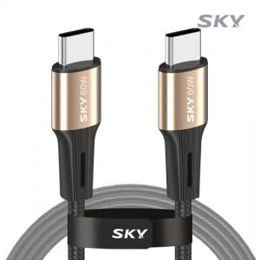

【상세/제작정보】

【인쇄/포장옵션】 | 스티커 / OPP(비닐)

【공급단가】 | 수량 | 100~ | 300~ | 500~ | 1,000~ | 3,000~
*VAT별도 | 1.2M | 2,360원 | 2,320원 | 2,270원 | 2,180원 | 2,090원
 | 2M | 3,540원 | 3,490원 | 3,400원 | 3,270원 | 3,130원

【상품 URL】 | https://www.synergygift.co.kr:443/src/goods_detail.php?gdno=26287

